Hárok1
D U M B O
PaedDr. Jana Humeníková
Pomôž Dumbovi rozhodnúť, ktoré slová sú napísané:
správne - označ "1" v zelenom poli chybne - označ "1" v ružovom poli
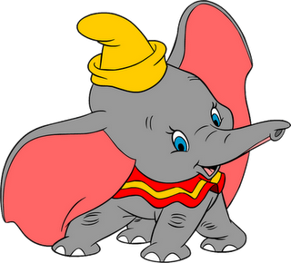

 | pirát | pytačky
 | pištoľ | pyvnica
 | pištek | pýr
 | píriť sa | pynka
 | pitač | pyramída
 | pichliač | pyškóta
 | písomka | pýcha
 | pikola | pykať
 | pícha | pyjavica
 | pitliak | pyrueta

